NEW Станица Заказы
ЗАКАЗЫ

Дата
От
до
Групировать
СБРОСИТЬ ФИЛЬТР

Заказ
Менеджеры
Город
Пользователь (поиск)
Товар (поиск)
Тип оплаты
10 выбрано
Все способы
Все поставщики
Метка

Метка 1 Х
Метка 2 Х
Метка 3 Х
­
#, Дата ↓ | Менеджер | Город | Пользователь | Наименование | Тип оплаты | Цена | шт. | Сумма | Оплачено | Состояние | Доставка | Поставщик | Комментарий | Метки
4437, 19:07 25.10.2016 | Алекей Пустовских | Москва | Ярославская Светлана Валериевна | Roxtone LTP100 Стойка для ноутбука | Наличный расчет | 1,578 | 2 | 3,156 | 0 | Подтвержден | Курьерская доставка | Склад Кайрос Тюмень | вход со стороны Ленинского проспекта Нужно отправить в Москву
4464, 20:26 27.10.2016 | Кокшаров Улександр | Тюмень | Чуканов Юрий Владимирович | Sigma JRC-1STE Электроакустическая гитара | Банковский перевод | 36,690 | 1 | 36,690 | 0 | Готов к выдаче | Самовывоз | Артимьюзик | можем без предоплаты привезти

Итого 831 товаров на сумму: 2 361 994 рублей.

NEW Клиент-Заказы
Кокшаров Александр Сергеевич

Заказы
Польхователь
Все заказы
Заказ
Связанные
Документы
--Назад Все заказы

Дата создания
Все заказы
СБРОСИТЬ ФИЛЬТР

­
#, Дата ↓ | Менеджер | Город | Пользователь | Наименование | Тип оплаты | Цена | шт. | Сумма | Оплачено | Состояние | Доставка | Поставщик | Документы | Комментарий
4437, 19:07 25.10.2016 | Алекей Пустовских | Москва | Ярославская Светлана Валериевна | Roxtone LTP100 Стойка для ноутбука | Наличный расчет | 1,578 | 2 | 3,156 | 0 | Подтвержден | Курьерская доставка | Склад Кайрос Тюмень |  | вход со стороны Ленинского проспекта Нужно отправить в Москву
4464, 20:26 27.10.2016 | Кокшаров Улександр | Тюмень | Ярославская Светлана Валериевна | Sigma JRC-1STE Электроакустическая гитара | Наличный расчет | 36,690 | 1 | 36,690 | 0 | Готов к выдаче | Самовывоз | Артимьюзик |  | можем без предоплаты привезти
 |  |  |  |  |  |  | 3 | 39,846

Итого 831 товаров на сумму: 2 361 994 рублей.

NEW Клиент-Заказ
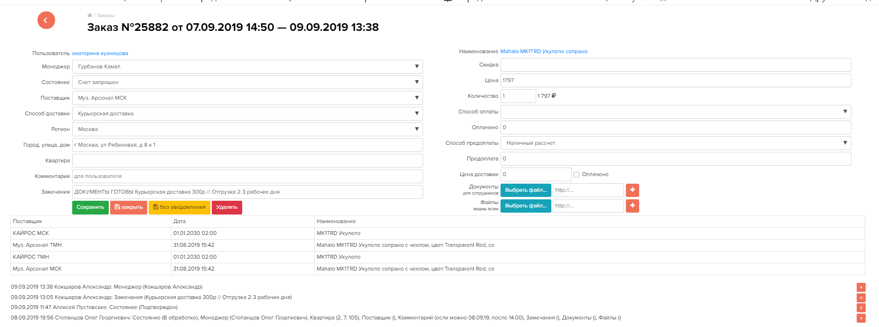
Кокшаров Александр Сергеевич

Заказ №15347 от 06.09.2018 23:39 — 06.09.2018 23:39

--Назад Все заказы
Польхователь
Все заказы
Заказ
Связанные
Документы
 | К
­

NEW Клиент-Пользователь
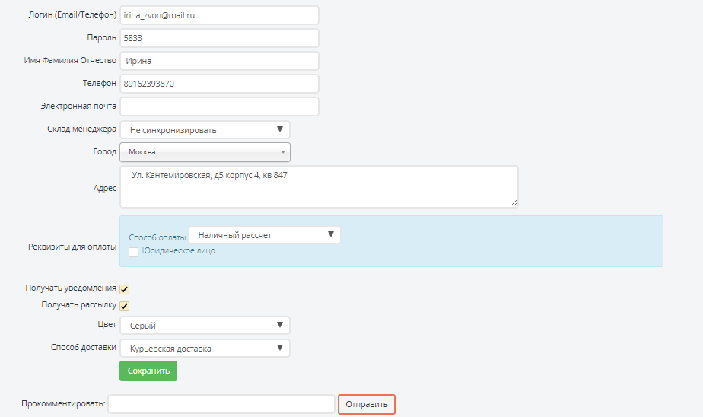
Кокшаров Александр Сергеевич

Польхователь
Все заказы
Заказ
Связанные
Документы
--Назад Все заказы

­

NEW Клиент-Документы
Кокшаров Александр Сергеевич

Польхователь
Все заказы
Заказ
Связанные
Документы
--Назад Все заказы
­

Метка 1 Х
Метка 2 Х
Метка 3 Х
#, Дата ↓ | Менеджер | Город | Пользователь | Наименование | Тип оплаты | Цена | шт. | Сумма | Оплачено | Состояние | Доставка | Поставщик | Комментарий | Метки
4437, 19:07 25.10.2016 | Алекей Пустовских | Москва | Ярославская Светлана Валериевна | Roxtone LTP100 Стойка для ноутбука | Наличный расчет | 1,578 | 2 | 3,156 | 0 | Подтвержден | Курьерская доставка | Склад Кайрос Тюмень | вход со стороны Ленинского проспекта Нужно отправить в Москву
4464, 20:26 27.10.2016 | Кокшаров Улександр | Тюмень | Чуканов Юрий Владимирович | Sigma JRC-1STE Электроакустическая гитара | Банковский перевод | 36,690 | 1 | 36,690 | 0 | Готов к выдаче | Самовывоз | Артимьюзик | можем без предоплаты привезти

Итого 831 товаров на сумму: 2 361 994 рублей.

NEW Клиент-Связанные
Кокшаров Александр Сергеевич
Польхователь
Все заказы
Заказ
Связанные
Документы
Связанные
Изменить
--Назад Все заказы
Дата создания
Менеджер
Тип оплаты
Состояние
Доставка
Добавить метку

Метка 1 Х
Метка 2 Х
Метка 3 Х
­
#, Дата ↓ | Менеджер | Пользователь | Наименование | Тип оплаты | Цена | шт. | Сумма | Оплачено | Состояние | Доставка | Поставщик | Комментарий | Метки
4437, 19:07 25.10.2016 | Алекей Пустовских | Ярославская Светлана Валериевна | Roxtone LTP100 Стойка для ноутбука | Наличный расчет | 1,578 | 2 | 3,156 | 0 | Подтвержден | Курьерская доставка | Склад Кайрос Тюмень | вход со стороны Ленинского проспекта Нужно отправить в Москву
4464, 20:26 27.10.2016 | Кокшаров Улександр | Ярославская Светлана Валериевна | Sigma JRC-1STE Электроакустическая гитара | Наличный расчет | 36,690 | 1 | 36,690 | 0 | Готов к выдаче | Самовывоз | Артимьюзик | можем без предоплаты привезти
 |  |  |  |  |  | 3 | 39,846

Итого 831 товаров на сумму: 2 361 994 рублей.

